Định nghĩa
Định nghĩa

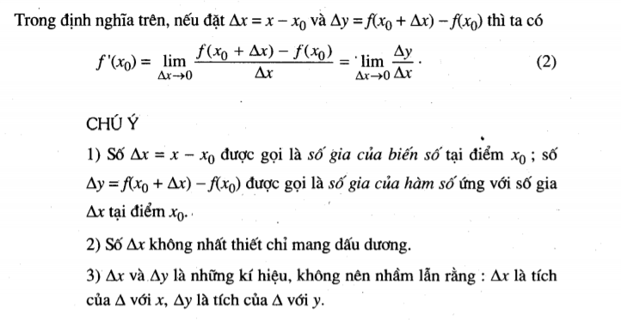

Ý nghĩa hình học của đạo hàm

 | Đạo hàm của hàm số f(x) tạo điểm x0 chính là hệ số góc của tiếp tuyến có phương trình là

Ý nghĩa cơ học của đạo hàm

 | Vận tốc tức thời v(t0) tại thời điểm t0 của một chuyển động có phương tình s=s(t) bằng đạo hàm của hàm số s=s(t) tại điểm t0

Quy tắt tính đạo hàm
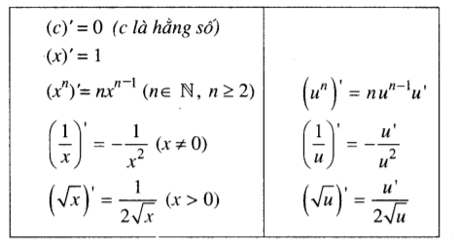
Đạo hàm tổng hiệu của hàm số

Đạo hàm tích thương của hàm số

Đao hàm một số hàm thường gặp

